INSTRUCTIVO


INSTRUCTIVO ELABORACIÓN
ANTEPROYECTO PRESUPUESTAL CAJA BASE CERO

El presente documento se aporta como guía para el diligenciamiento en las unidades académicas y administrativas de la nueva versión del formato presupuestal “FORMATO PLAN DE FORTALECIMIENTO INSTITUCIONAL” entregado por el Departamento de Contabilidad, Costos y Presupuestos con el fin de realizar el ejercicio del anteproyecto presupuestal para cada año.

No se realizará ajustes en tarifas tanto para ingresos como para costos y gastos, este ajuste estará a cargo de la Dirección Financiera una vez se ejecute la fase 2 de la metodología presupuestal donde se consolida el presupuesto general Institucional.

INGRESOS

Los ingresos son generados por las inscripciones, las matrículas y demás derechos académicos, por lo tanto estos serán presupuestados en los Programas de grado y Posgrado, según el número de estudiantes que el programa trae semestre a semestre en el periodo actual y los que el director considera ingresar a primer semestre tanto en periodo A como en el B del año. Los Departamentos Académicos, las Decanaturas y las Unidades Administrativas y Académicas no presupuestan Ingresos por estos conceptos.
Tenga en cuenta que debe revisar los parámetros de deserción y los de uso de los diversos servicios académicos por parte de los estudiantes.
Para las Unidades de Negocio se proyectarán con base al servicio prestado.

Recuerde que si presupuesta ingresos por otras actividades académicas, estas deberán ser proyectadas en un presupuesto adicional al del ejercicio, informando sus ingresos, costos y gastos.

NOTA
Tener en cuenta que los conceptos de los ingresos, están en orden alfabético.

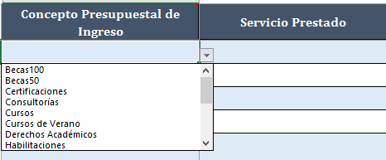

DESEMBOLSOS
Es importante recordar que este presupuesto incluye al final unos porcentajes del ingreso de su unidad académica que se estiman con destino a las diferentes áreas de apoyo académicas, administrativa y planta física centrales de la universidad; por lo tanto en este presupuesto usted debe incluir únicamente sus costos y gastos directos, no incluya los que le pueden suministrar estas áreas de apoyo.

GASTOS DE PERSONAL.
Nómina Administrativa.

Para las Facultades, Unidades Administrativas, Académicas, de Apoyo y Unidades de Negocio presupuestaran el personal administrativo que cada uno tenga asignado para el desarrollo de sus funciones, y el que eventualmente requiera adicionar previa justificación de la adición. Se debe tener en cuenta los beneficios extralegales por modalidad de contratación para el personal a término indefinido administrativo (Ejemplo: Prima de Antigüedad liquidada cada dos años y medio, prima vacaciones 6 días liquidada a mitad de año, bonificación liquidada en diciembre de cada año.)

Nómina Docente.

Los Departamentos valoraran la nómina según el número de horas que estimen para abrir los cursos que les permitan atender la demanda de los diferentes Programas, la valoración de este recurso se hará con base en el costo de la hora en la modalidad de contratación de hora cátedra; en el caso de profesores de dedicación exclusiva, tiempo completo y medio tiempo se dividirá el salario entre el número de horas mensuales a laborar según el contrato y se cargará a los departamentos el valor de las horas dedicadas a docencia y jefatura de área, a los Centros de Investigación se cargarán las horas dedicadas a esta actividad, y a los Programas se llevará el valor de las horas destinadas a apoyo administrativo.

En cada caso se respetará el factor prestacional y de aportes parafiscales y de seguridad social aplicables a administrativos y docentes, según lo establece el formato único, el cual se calcula con base a los porcentajes de ley.

Otros Gastos de Personal

Corresponde a los Gastos de Personal que no están clasificados dentro de las definiciones de nómina administrativa, docente y se encuentran autorizados por norma legal vigente y/o políticas establecidas Ejemplos:

● Auxilios Educativos ( Únicamente aquellos auxilios educativos que se autoricen para instituciones diferentes a la Universidad Santiago de Cali)

● Dotación y Suministro a Empleados ( Rubro Presupuestado en el nuevo centro de costo de Seguridad y Salud en el Trabajo)

● Capacitación Personal (Rubro Presupuestado en el general administrativo de la Universidad, previa notificación de las áreas que lo requieran en la nueva vigencia)

● Auxilios Convención Colectiva, Beneficios extralegales, los cuales se deberán contemplar en el centro de costo donde este adscrito el empleado beneficiado.

Honorarios.

Este rubro debe considerarse por una parte para docentes teniendo en cuenta su modalidad de pago; como conferencistas necesarios para el desarrollo de las otras actividades académicas, por fuera de los cursos regulares; se podrá presupuestar desde el Departamento o el Programa, según el caso.
Por otro lado el concepto de trabajos especiales contempla el desarrollo de actividades puntuales que no puedan ser suplidas con el personal propio del área o con el de las áreas de apoyo de la administración central, la necesidad de este recurso debe estar plenamente justificada.

Arrendamientos.

Estime el valor de los recursos muebles o inmuebles que la universidad no pueda suministrar dentro de su infraestructura, y que se requieren para el desarrollo tanto de la actividad académica cotidiana como el de las otras actividades académicas.

Para el servicio de impresoras, el valor será asignado por la Dirección Financiera de acuerdo al histórico del consumo para los centros de costo que tengan asignado el recurso.

Impresiones, Publicaciones, Suscripciones y Afiliaciones

Se proyectan en Publicaciones las obras impresas como libros, revistas o periódicos y en las suscripciones, contribuciones, aportes, afiliaciones y/o cuotas de sostenimiento con organismos públicos o privados por mandato legal o libre vinculación.

Seguros.

Este gasto corresponde a las necesidades según requerimientos especialmente de los sitios de prácticas y los desplazamientos programados de manera ordinaria en el desarrollo de las actividades académicas. De igual forma como gasto general a cargo de las Dependencias adscritas se proyectara el costo de seguro estudiantil para los periodos académicos de la vigencia y la póliza en Propiedad Planta y Equipo.

Propaganda y Publicidad.

Este gasto de preferencia se origina en los Programas de grado, posgrado y considera los eventos que no estén cubiertos dentro del plan general concertado entre los directores y la unidad de marketing institucional.

Otros Servicios.

Presupueste según sus necesidades para otras actividades académicas y administrativas, siempre y cuando estos servicios no puedan ser cubiertos por la administración central de la universidad. En este rubro se debe incluir el gasto de administración generado por las agencias de viajes por compra de tiquetes aéreos.

Gastos Legales o Trámites.
Aquí debe consignar el valor que se desembolsa ante el Ministerio de Educación o la entidad correspondiente por concepto de derechos para el trámite de las certificaciones, acreditaciones o reconocimientos pertinentes para los programas de Grado y Posgrado; de igual manera debe incluir aquellas disposiciones de carácter obligatorio tales como: gastos notariales, tramites y licencias.

Mantenimiento y Adecuaciones.

Hace referencia a requerimientos muy puntuales de la unidad que se efectúan en desarrollo de la operación, estos están por fuera de los que se consideran generales.

Pasajes Aéreos, Hospedaje y Alimentación, Transporte Terrestre, Viáticos.

Conservando el criterio de austeridad se debe considerar por un lado la participación que el Decano y los Directores de Programa, Departamentos académicos deben hacer para promocionar las áreas a su cargo entre los estudiantes de secundaria, y conseguir los convenios con las comunidades empresariales y gremiales de la ciudad, la región, el país u otros países.
De igual forma se deben incluir los desplazamientos y permanencias de docentes invitados para conferencias, eventos o clases en Posgrados.
Para los responsables de las Unidades Administrativas y Unidades de Negocio estos gastos deben ser presupuestados teniendo en cuenta la misión administrativa en el mejoramiento continuo de la Unidad a su cargo.
Estos gastos de viaje serán discriminados teniendo en cuenta si es administrativo y/o docente como lo requiere la Plantilla Presupuestal Institucional.

Diversos

Para los aspectos referidos bajo este título es conveniente tener en cuenta que algunos de ellos son permanentes para el desarrollo de la actividad cotidiana, otros se generan o incrementan con los procesos de acreditación y renovación de registros, y unos más están asociados a la realización de las otras actividades académicas y/o administrativas

Elementos de Aseo, Cafetería, Útiles y Papelería

Proyecte el valor a ejecutar de acuerdo al consumo del centro de costo para el adecuado desempeño de sus funciones durante el año presupuestado. Recuerde la directriz Institucional de entrega cada 3 meses (Marzo, Junio y Septiembre)

Investigación, Bienestar Universitario

Para los programas de grado deberán indicar en este rubro la proyección que tendrán como facultad en el apoyo en la investigación, bienestar universitario y Extensión.

Inversiones

Aquí se debe describir los elementos de infraestructura, biblioteca, laboratorios, equipos y muebles que la unidad requiere para garantizar su funcionamiento, desde luego teniendo en cuenta el principio de austeridad y considerando que el resultado financiero de la unidad a su cargo lo permita. Es necesario tener en cuenta que lo proyectado en este rubro presupuestal deberá ser notificado a la Vicerrectoría Administrativa bajo la plantilla autorizada que será socializada, esta notificación se deberá realizar siempre y cuando las inversiones detalladas superen los dos (2) salarios mínimos vigentes.

Aspectos a tener en cuenta:

El diligenciamiento del proyecto solo podrá realizarse en la Plantilla Institucional de elaboración del presupuesto, la cual se puede descargar de la página Web de la Universidad, en el siguiente enlace:
https://www.usc.edu.co/index.php/formatos-e-instructivos

● No olvide en el encabezado de la Plantilla del consolidado diligenciar el nombre del Área o Unidad a cargo, el nombre del responsable, el centro de costo asignado, la facultad y la vigencia.

● Cada uno de los responsables contara con el acompañamiento del Departamento de Contabilidad, costos y Presupuestos en la elaboración de un presupuesto razonable, funcional y coherente que permita la inclusión de sus propósitos estratégicos y proporcionar resultados óptimos al final del ejercicio.

● Si es una Unidad que a la fecha se encargue de ejecutar gastos generales y que no deben afectar el rubro de su centro de costo, deberá informar estos gastos proyectados a la Vicerrectoría Administrativa antes de la finalización del ejercicio del proyecto presupuesto del año, para que sean incluidos en el centro de costo general administrativo y académico.

● Se debe solicitar al Departamento de Contabilidad, Costos y Presupuestos el espacio para recibir la asesoría presupuestal

● El anteproyecto presupuestal de la nueva vigencia, se entregara de forma física y virtual al Departamento de Contabilidad, Costos y Presupuestos.

● Los porcentajes del 2% corresponden al calculo automático por Bienestar y Extensión
● El porcentaje del 5% corresponde al calculo automático por Investigación
● Se debe tener en cuenta que para los programa académicos de pregrado en apoyo académico, Administrativo, Planta Física se maneja un porcentaje del 20% y para posgrados un 15%.

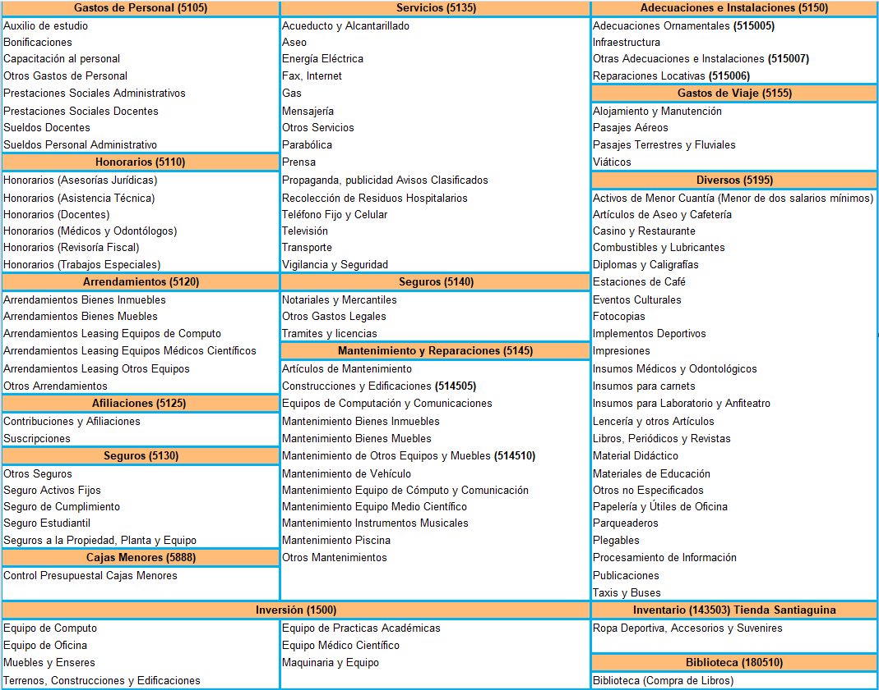

NOTA
Tener en cuenta que los conceptos de egresos están en orden alfabético.
"Una vez el usuario seleccione el concepto presupuestal de egreso, automaticamente le aparece el rubro indicado de acuerdo al proyecto"

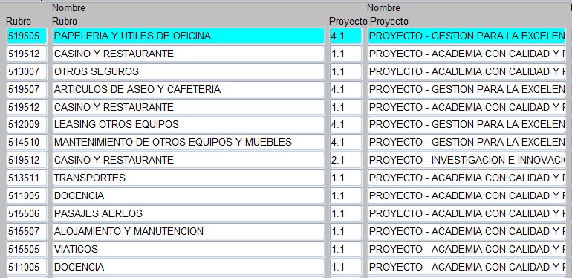

Las línes estratégicas van de acuerdo al proyecto a ejecutar

Esperamos contar con su activa participación en este importante proceso Institucional

Dirección Financiera- Departamento de Contabilidad, Costos y Presupuestos

